组合动作动作时序图
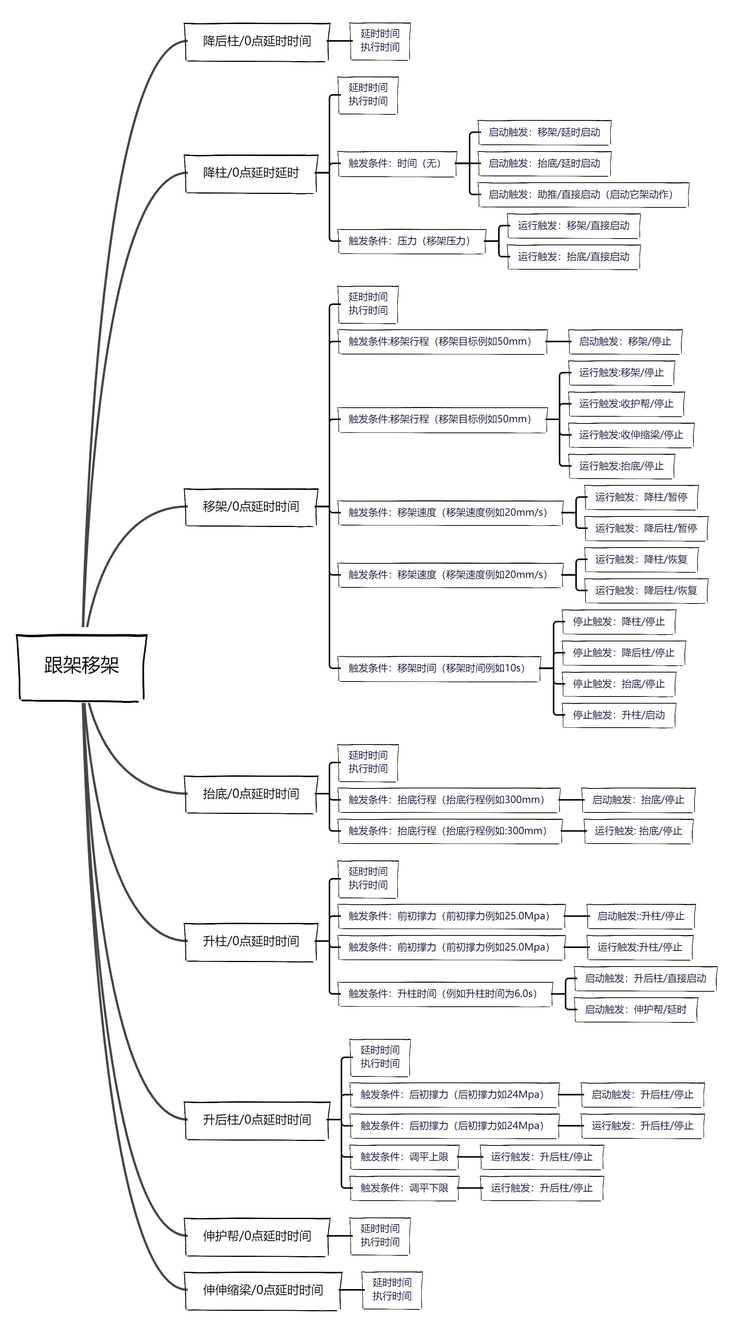
组合动作中跟机移架相关逻辑时序图

跟架移架 | 降后柱/0点延时时间 | 延时时间 执行时间
 | 降柱/0点延时延时 | 延时时间 执行时间
 |  | 触发条件：时间（无） | 启动触发：移架/延时启动
 |  |  | 启动触发：抬底/延时启动
 |  |  | 启动触发：助推/直接启动（启动它架动作）
 |  | 触发条件：压力（移架压力） | 运行触发：移架/直接启动
 |  |  | 运行触发：抬底/直接启动
 | 移架/0点延时时间 | 延时时间 执行时间
 |  | 触发条件:移架行程（移架目标例如50mm） | 启动触发：移架/停止
 |  | 触发条件:移架行程（移架目标例如50mm） | 运行触发:移架/停止
 |  |  | 运行触发:收护帮/停止
 |  |  | 运行触发:收伸缩梁/停止
 |  |  | 运行触发:抬底/停止
 |  | 触发条件：移架速度（移架速度例如20mm/s） | 运行触发：降柱/暂停
 |  |  | 运行触发：降后柱/暂停
 |  | 触发条件：移架速度（移架速度例如20mm/s） | 运行触发：降柱/恢复
 |  |  | 运行触发：降后柱/恢复
 |  | 触发条件：移架时间（移架时间例如10s） | 停止触发：降柱/停止
 |  |  | 停止触发：降后柱/停止
 |  |  | 停止触发：抬底/停止
 |  |  | 停止触发：升柱/启动
 | 抬底/0点延时时间 | 延时时间 执行时间
 |  | 触发条件：抬底行程（抬底行程例如300mm） | 启动触发：抬底/停止
 |  | 触发条件：抬底行程（抬底行程例如:300mm） | 运行触发: 抬底/停止
 | 升柱/0点延时时间 | 延时时间 执行时间
 |  | 触发条件：前初撑力（前初撑力例如25.0Mpa） | 启动触发::升柱/停止
 |  | 触发条件：前初撑力（前初撑力例如25.0Mpa） | 运行触发:升柱/停止
 |  | 触发条件：升柱时间（例如升柱时间为6.0s） | 启动触发：升后柱/直接启动
 |  |  | 启动触发：伸护帮/延时
 | 升后柱/0点延时时间 | 延时时间 执行时间
 |  | 触发条件：后初撑力（后初撑力如24Mpa） | 启动触发：升后柱/停止
 |  | 触发条件：后初撑力（后初撑力如24Mpa） | 运行触发：升后柱/停止
 |  | 触发条件：调平上限 | 运行触发：升后柱/停止
 |  | 触发条件：调平下限 | 运行触发：升后柱/停止
 | 伸护帮/0点延时时间 | 延时时间 执行时间
 | 伸伸缩梁/0点延时时间 | 延时时间 执行时间

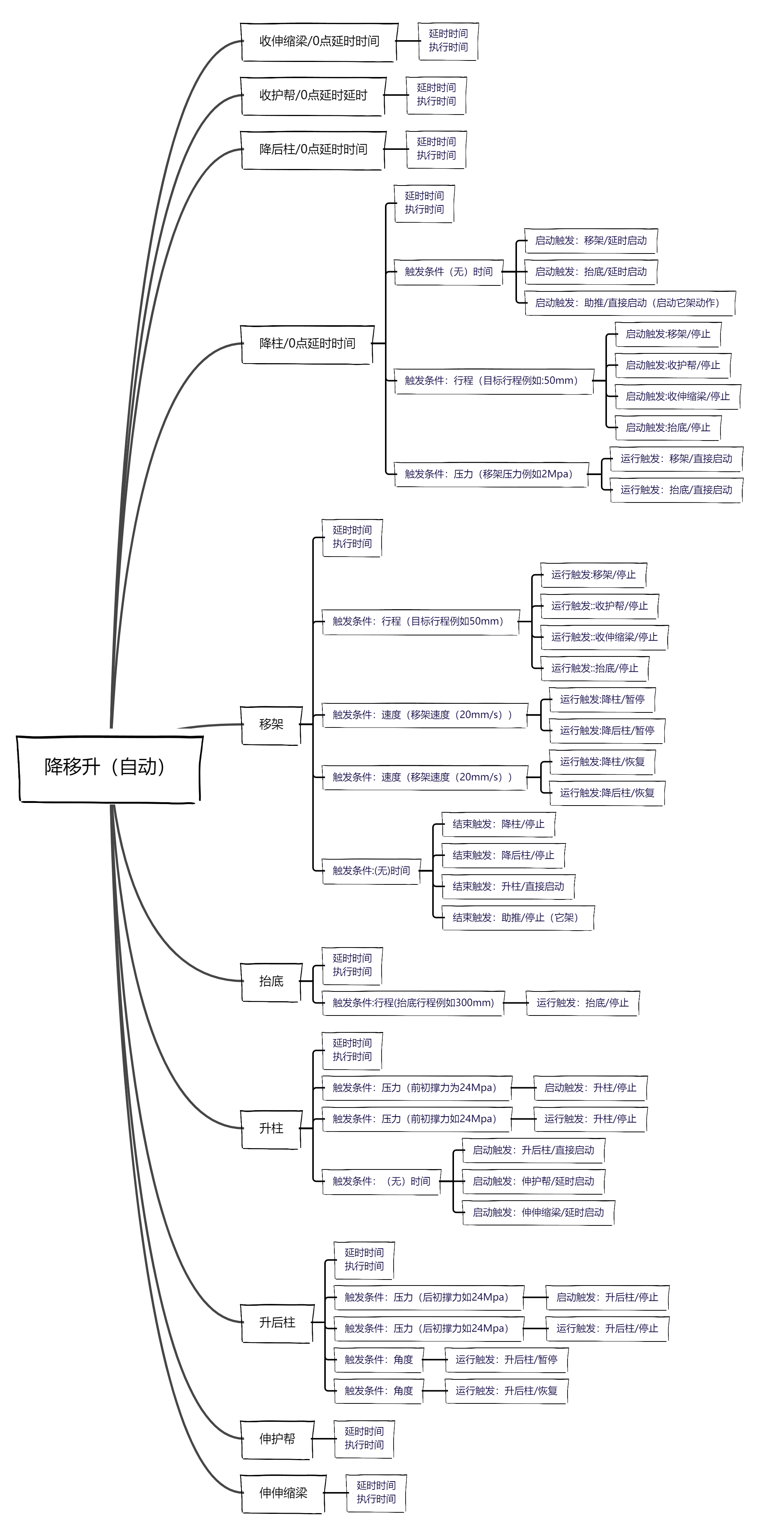
降移升（自动） | 收伸缩梁/0点延时时间 | 延时时间 执行时间
 | 收护帮/0点延时延时 | 延时时间 执行时间
 | 降后柱/0点延时时间 | 延时时间 执行时间
 | 降柱/0点延时时间 | 延时时间 执行时间
 |  | 触发条件（无）时间 | 启动触发：移架/延时启动
 |  |  | 启动触发：抬底/延时启动
 |  |  | 启动触发：助推/直接启动（启动它架动作）
 |  | 触发条件：行程（目标行程例如:50mm） | 启动触发:移架/停止
 |  |  | 启动触发:收护帮/停止
 |  |  | 启动触发:收伸缩梁/停止
 |  |  | 启动触发:抬底/停止
 |  | 触发条件：压力（移架压力例如2Mpa） | 运行触发：移架/直接启动
 |  |  | 运行触发：抬底/直接启动
 | 移架 | 延时时间 执行时间
 |  | 触发条件：行程（目标行程例如50mm） | 运行触发:移架/停止
 |  |  | 运行触发::收护帮/停止
 |  |  | 运行触发::收伸缩梁/停止
 |  |  | 运行触发::抬底/停止
 |  | 触发条件：速度（移架速度（20mm/s）） | 运行触发:降柱/暂停
 |  |  | 运行触发:降后柱/暂停
 |  | 触发条件：速度（移架速度（20mm/s）） | 运行触发:降柱/恢复
 |  |  | 运行触发:降后柱/恢复
 |  | 触发条件:(无)时间 | 结束触发：降柱/停止
 |  |  | 结束触发：降后柱/停止
 |  |  | 结束触发：升柱/直接启动
 |  |  | 结束触发：助推/停止（它架）
 | 抬底 | 延时时间 执行时间
 |  | 触发条件:行程(抬底行程例如300mm) | 运行触发：抬底/停止
 | 升柱 | 延时时间 执行时间
 |  | 触发条件：压力（前初撑力为24Mpa） | 启动触发：升柱/停止
 |  | 触发条件：压力（前初撑力如24Mpa） | 运行触发：升柱/停止
 |  | 触发条件：（无）时间 | 启动触发：升后柱/直接启动
 |  |  | 启动触发：伸护帮/延时启动
 |  |  | 启动触发：伸伸缩梁/延时启动
 | 升后柱 | 延时时间 执行时间
 |  | 触发条件：压力（后初撑力如24Mpa） | 启动触发：升后柱/停止
 |  | 触发条件：压力（后初撑力如24Mpa） | 运行触发：升后柱/停止
 |  | 触发条件：角度 | 运行触发：升后柱/暂停
 |  | 触发条件：角度 | 运行触发：升后柱/恢复
 | 伸护帮 | 延时时间 执行时间
 | 伸伸缩梁 | 延时时间 执行时间

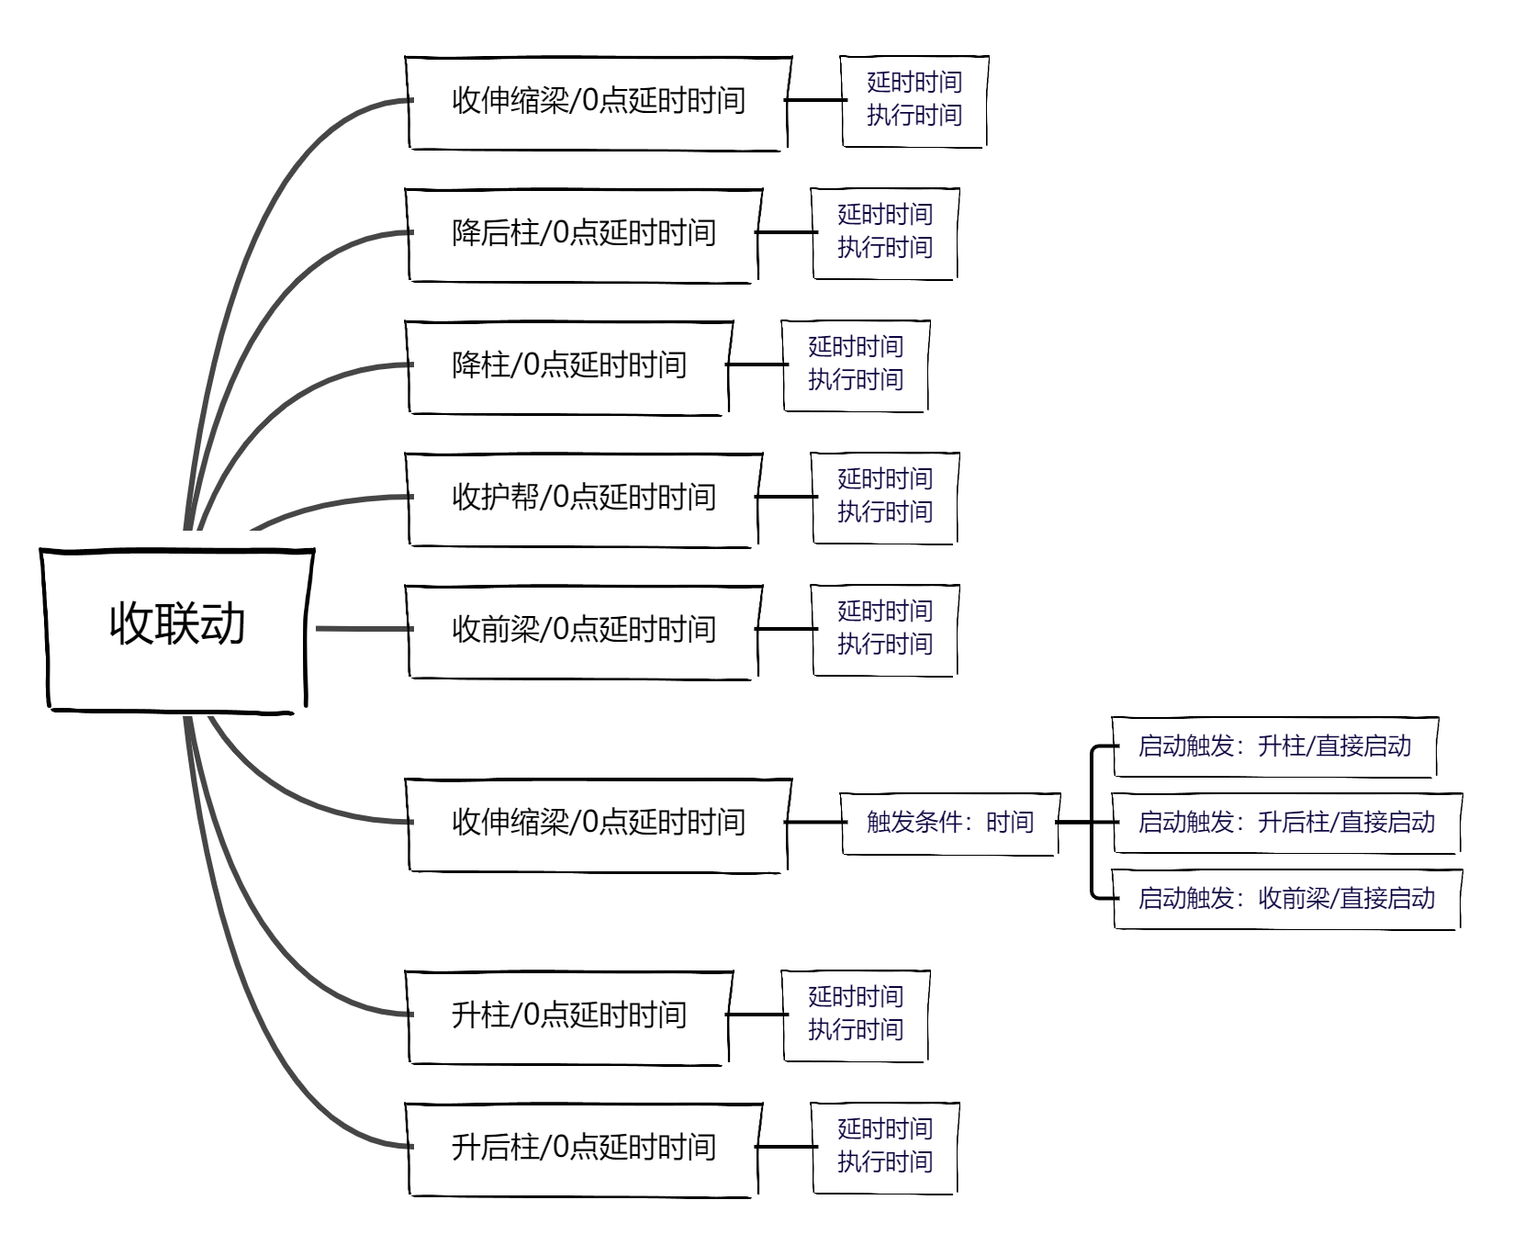

收联动 | 收伸缩梁/0点延时时间 | 延时时间 执行时间
 | 降后柱/0点延时时间 | 延时时间 执行时间
 | 降柱/0点延时时间 | 延时时间 执行时间
 | 收护帮/0点延时时间 | 延时时间 执行时间
 | 收前梁/0点延时时间 | 延时时间 执行时间
 | 收伸缩梁/0点延时时间 | 触发条件：时间 | 启动触发：升柱/直接启动
 |  |  | 启动触发：升后柱/直接启动
 |  |  | 启动触发：收前梁/直接启动
 | 升柱/0点延时时间 | 延时时间 执行时间
 | 升后柱/0点延时时间 | 延时时间 执行时间

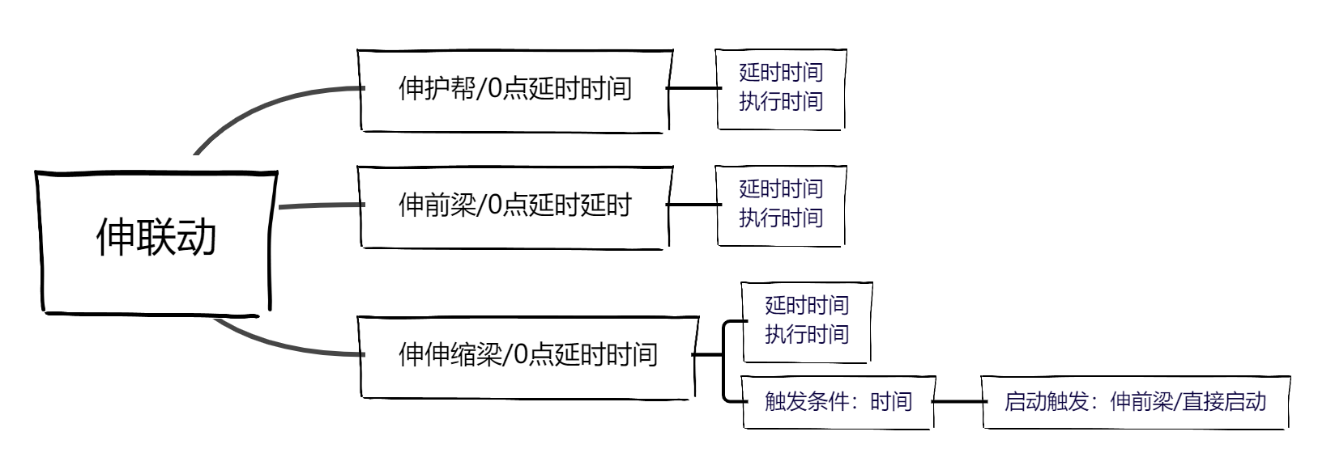

伸联动 | 伸护帮/0点延时时间 | 延时时间 执行时间
 | 伸前梁/0点延时延时 | 延时时间 执行时间
 | 伸伸缩梁/0点延时时间 | 延时时间 执行时间
 |  | 触发条件：时间 | 启动触发：伸前梁/直接启动

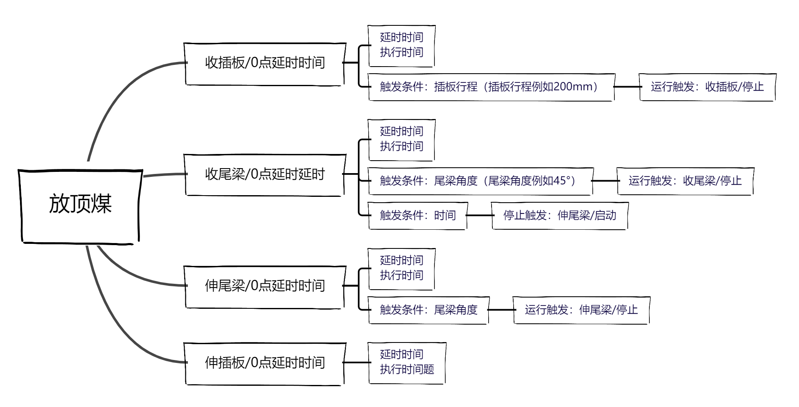

放顶煤 | 收插板/0点延时时间 | 延时时间 执行时间
 |  | 触发条件：插板行程（插板行程例如200mm） | 运行触发：收插板/停止
 | 收尾梁/0点延时延时 | 延时时间 执行时间
 |  | 触发条件：尾梁角度（尾梁角度例如45°） | 运行触发：收尾梁/停止
 |  | 触发条件：时间 | 停止触发：伸尾梁/启动
 | 伸尾梁/0点延时时间 | 延时时间 执行时间
 |  | 触发条件：尾梁角度 | 运行触发：伸尾梁/停止
 | 伸插板/0点延时时间 | 延时时间 执行时间题

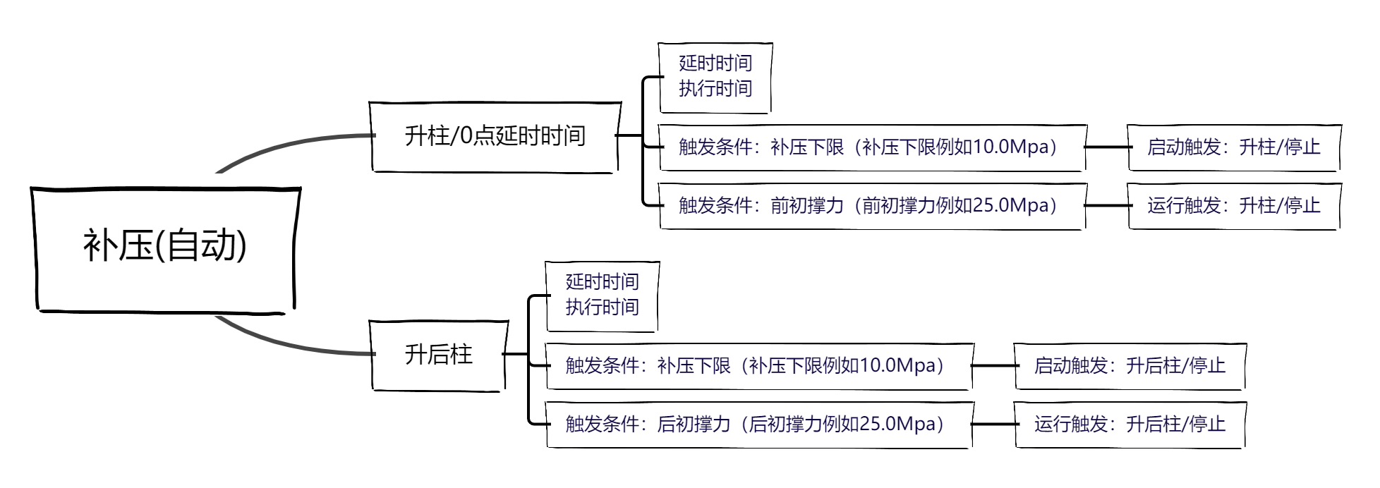

补压(自动) | 升柱/0点延时时间 | 延时时间 执行时间
 |  | 触发条件：补压下限（补压下限例如10.0Mpa） | 启动触发：升柱/停止
 |  | 触发条件：前初撑力（前初撑力例如25.0Mpa） | 运行触发：升柱/停止
 | 升后柱 | 延时时间 执行时间
 |  | 触发条件：补压下限（补压下限例如10.0Mpa） | 启动触发：升后柱/停止
 |  | 触发条件：后初撑力（后初撑力例如25.0Mpa） | 运行触发：升后柱/停止

